EVALUACION1
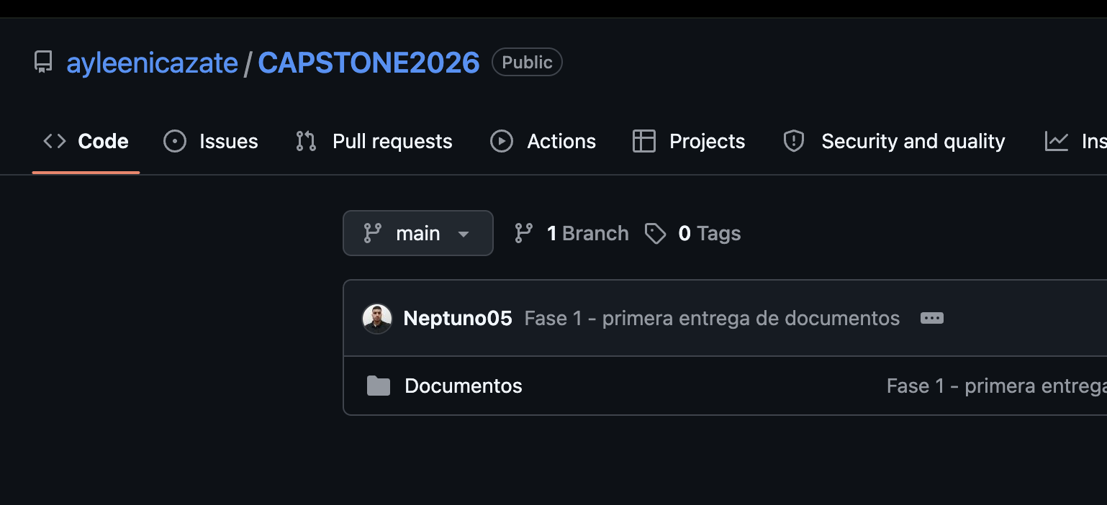
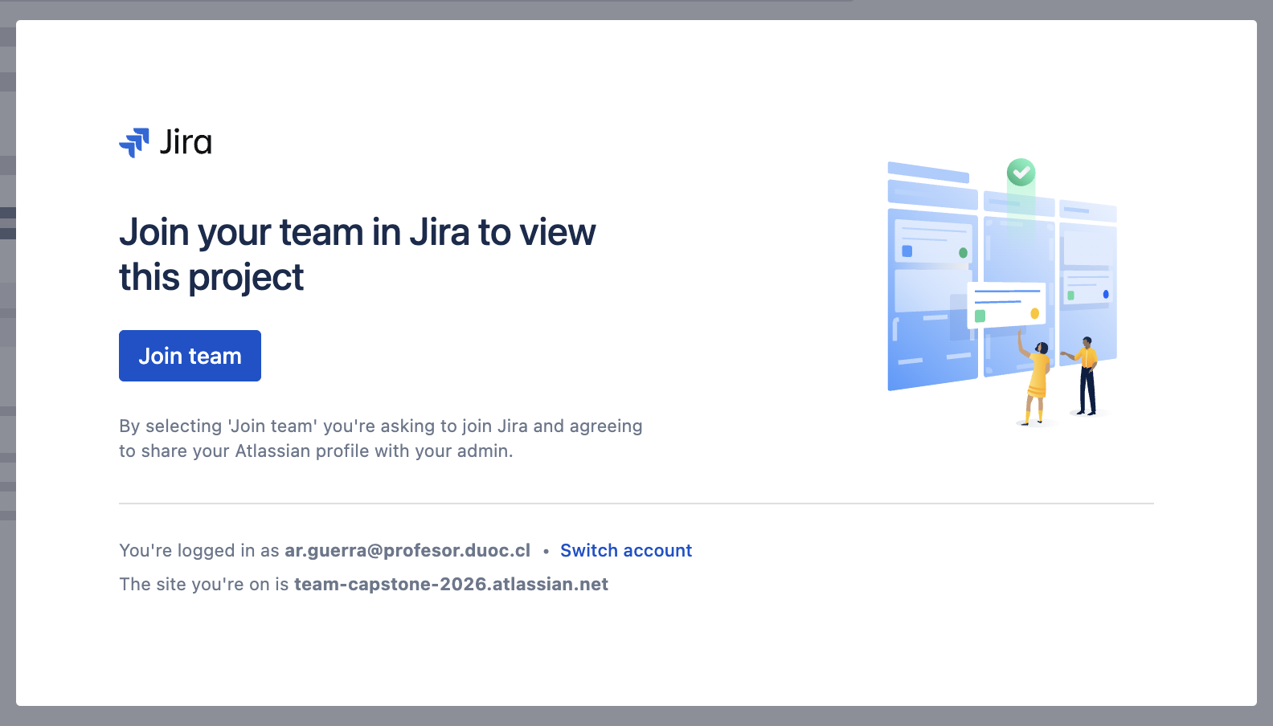
 |  | 75% | 25% | 100%
 | INTEGRANTES | IEP o IEE: | EMPLEAB
1 | Kevin Santander | 5.2 | 7.0 | 5.7
2 | Diego Cornejo | 5.2 | 7.0 | 5.7
3 | Ayleen Guajardo | 5.2 | 7.0 | 5.7
 | Johan Gallardo

GRUPAL |  | Nivel de Logro | NIVELES DE LOGRO Y PUNTAJES
 | Aspectos a Evaluar |  | Completamente logrado |  | Logrado |  | Logro Incipiente |  | No logrado
 | 1. Describe brevemente en qué consiste el Proyecto APT, justificando su relevancia para el campo laboral de su carrera. | Logrado |  |  | X | 6
 | 2. Relaciona el Proyecto APT con las competencias del perfil de egreso de su Plan de Estudio. | Completamente logrado | X | 5
 | 4. Argumenta por qué el proyecto es factible de realizarse en el marco de la asignatura. | Completamente logrado | X | 5
 | 5. Formula objetivos claros, concisos y coherentes con la disciplina y la situación a abordar. | Completamente logrado | X | 5
 | 6. Propone una metodología de trabajo que permite alcanzar los objetivos propuestos y es pertinente con los requerimientos disciplinares. | Completamente logrado | X | 10
 | 7. Establece un plan de trabajo para su proyecto APT considerando los recursos, duración, facilitadores y obstaculizadores en el desarrollo de las actividades. | Logro incipiente |  |  |  |  | X | 3
 | 8. Determina evidencias, justificando cómo estas dan cuenta del logro de las actividades del Proyecto APT. | Completamente logrado | X | 5
 | 9. Utiliza reglas de redacción, ortografía (literal, puntual, acentual) y las normas para citas y referencias. | Completamente logrado | X | 5
 | 10. Cumple completando el contenido del informe de presentación del proyecto de acuerdo con la plantilla entregada. | Logrado |  |  | X | 3
 | 12. Desarrolla un plan de trabajo que permita del logro de los objetivos propuestos del proyecto de acuerdo a los tiempos para su desarrollo | Logrado |  |  | X | 6
 | Puntaje | 53 |  | 35 |  | 15 |  | 3 |  | 0
 | Nota | 5.2

INDIVIDUAL | NOMBRE ALUMNO | Kevin Santander

 | Capacidad de Trabajo en Equipo | Nivel de Logro | NIVELES DE LOGRO Y PUNTAJES
 | Aspectos a Evaluar |  | Completamente logrado |  | Logrado |  | Medianamente logrado |  | No logrado
 | 3. Relaciona el Proyecto APT con sus intereses profesionales. * | Completamente logrado | X | 10
 | 11. Expone el tema utilizando un lenguaje técnico disciplinar al presentar la propuesta y responde evidenciando un manejo de la información. * | Completamente logrado | X | 10
 | 13. Colaboración y trabajo en equipo * | Completamente logrado | X | 10
 | PUNTAJE | 30 |  | 30 |  | 0 |  | 0 |  | 0
 | Nota | 7.0

INDIVIDUAL | NOMBRE ALUMNO | Diego Cornejo

 | Capacidad de Trabajo en Equipo | Nivel de Logro | NIVELES DE LOGRO Y PUNTAJES
 | Aspectos a Evaluar |  | Completamente logrado |  | Logrado |  | Medianamente logrado |  | No logrado
 | 3. Relaciona el Proyecto APT con sus intereses profesionales. * | Completamente logrado | X | 10
 | 11. Expone el tema utilizando un lenguaje técnico disciplinar al presentar la propuesta y responde evidenciando un manejo de la información. * | Completamente logrado | X | 10
 | 13. Colaboración y trabajo en equipo * | Completamente logrado | X | 10
 | PUNTAJE | 30 |  | 30 |  | 0 |  | 0 |  | 0
 | Nota | 7.0

INDIVIDUAL | NOMBRE ALUMNO | Ayleen Guajardo

 | Capacidad de Trabajo en Equipo | Nivel de Logro | NIVELES DE LOGRO Y PUNTAJES
 | Aspectos a Evaluar |  | Completamente logrado |  | Logrado |  | Medianamente logrado |  | No logrado
 | 3. Relaciona el Proyecto APT con sus intereses profesionales. * | Completamente logrado | X | 10
 | 11. Expone el tema utilizando un lenguaje técnico disciplinar al presentar la propuesta y responde evidenciando un manejo de la información. * | Completamente logrado | X | 10
 | 13. Colaboración y trabajo en equipo * | Completamente logrado | X | 10
 | PUNTAJE | 30 | 2 | 30 | 0 | 0 | 0 | 0 | 0 | 0
 | Nota | 7.0


 | Mejorar los objetivos
 | Deben plantear el alcance en términos más conceptuales
 | La planificación debe estar enfocada en historias de usuarios

 | Declaran uso de IA solo para traducción, sin embargo, se observan partes como la arquitectura donde al parecer si se hizo con IA

 | No me dieron acceso al Jira para ver sus historias
 | GIT No cumple con el formato solicitado

